1 ill
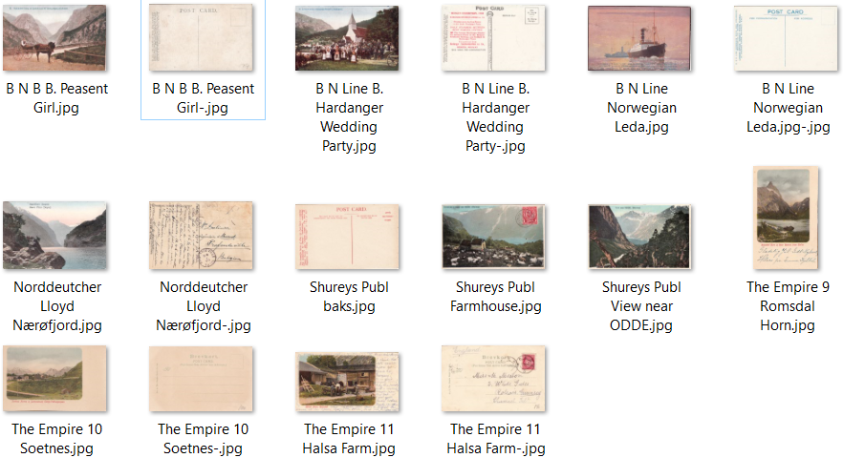
1 a | Miethe Phot

1 b | Polytechnic Cruises
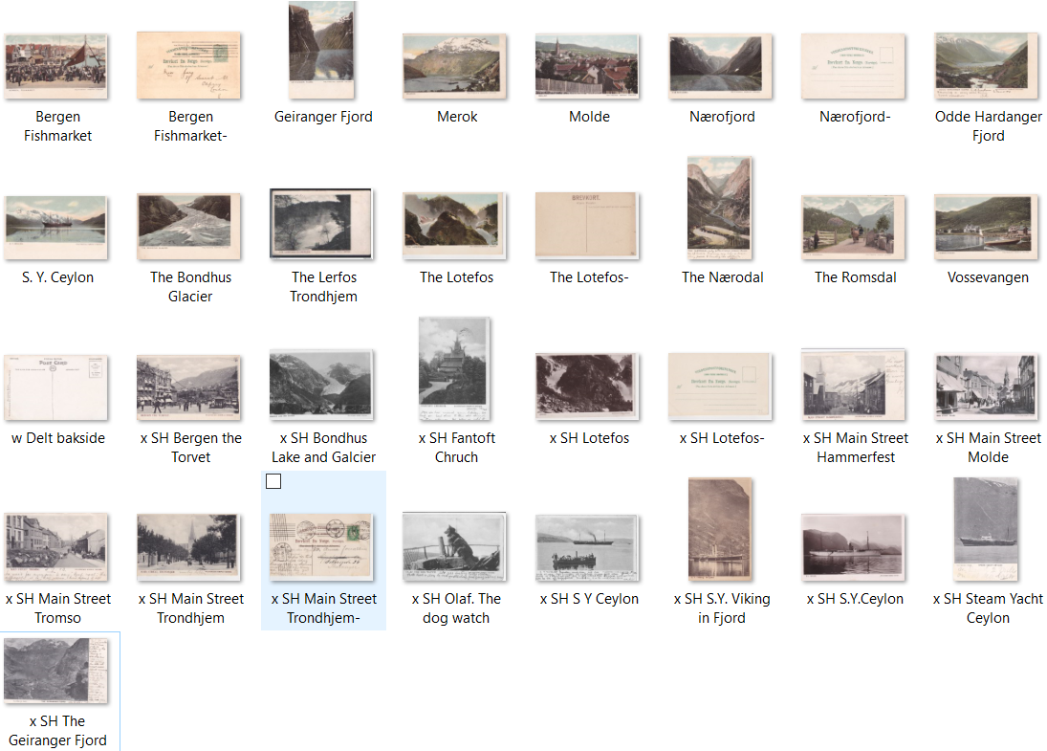

1 d | Øvrige stedskort - rederier og andre i turistbransjen

 | Wanderer-Verlag G. m. b. H.

 | Diverse utgivere

